Sheet1
내셔널지오그래픽 스트랩 케이스
STI : 02 6673 4900 , Fax : 02 6406 6543
배송주소:
제품명 | 내셔널지오그래픽 스트랩 케이스
이미지 | 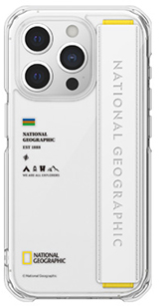 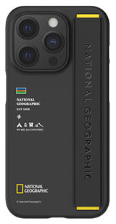 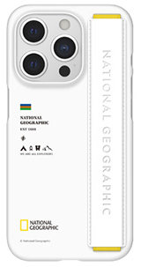 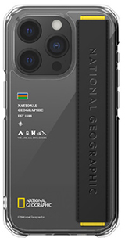
기종/색상 | 블랙 | 화이트 | 투명+블랙 스트랩 | 투명+화이트 스트랩
아이폰15
아이폰15 PLUS
아이폰15 PRO
아이폰15 PRO MAX
갤럭시S24 (S921)
갤럭시S24플러스 (S926)
갤럭시S24울트라 (S928)

